Лист1
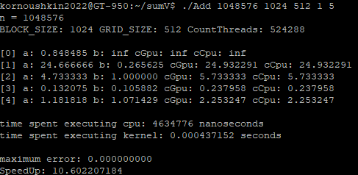
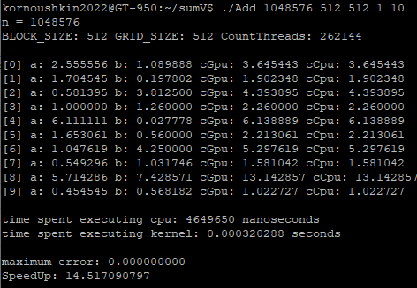
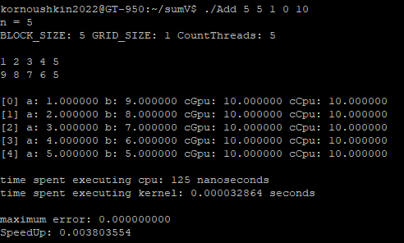
Ускорение при количестве нитей = N
 | 1024 | 2048 | 4096 | 8192 | 16384 | 32768 | 65536 | 131072 | 262144 | 524288 | 1048576
T послед, Сек, | 0.000002618 | 0.000005426 | 0.000013638 | 0.000036075 | 0.000072314 | 0.000141918 | 0.000290276 | 0.00057833 | 0.001185567 | 0.002291783 | 0.00467372
T паралл, При CountTreads = N, сек, | 0.000019968 | 0.000020864 | 0.000019552 | 0.000023776 | 0.000022464 | 0.000040608 | 0.000053024 | 0.000097984 | 0.000171968 | 0.000325504 | 0.000633568
Ускорениe | 0.13110977564 | 0.26006518405 | 0.69752454992 | 1.5172863392 | 3.2191061254 | 3.4948286052 | 5.4744266747 | 5.9022901698 | 6.8941140212 | 7.0407214658 | 7.3768245871

Ускорение при N = 1048576
CountTreads | 1024 | 2048 | 4096 | 8192 | 16384 | 32768 | 65536 | 131072 | 262144 | 524288 | 1048576
T паралл, При N = 1048576 , сек, | 0.001732448 | 0.00088384 | 0.000462112 | 0.0004016 | 0.00030752 | 0.000316864 | 0.00029488 | 0.000311552 | 0.000351072 | 0.000440064 | 0.000633568
Ускорениe | 2.6977548532 | 5.2879706734 | 10.11382522 | 11.637749004 | 15.198100937 | 14.749924258 | 15.849565925 | 15.001412284 | 13.312710783 | 10.620546102 | 7.3768245871
Кол-во сложений на 1 нить | 1024 | 512 | 256 | 128 | 64 | 32 | 16 | 8 | 4 | 2 | 1

